Reporte semanal1
Reporte semanal de Racheros
Usuario: Pedro | Periodo: 2025-11-24 al 2025-11-30

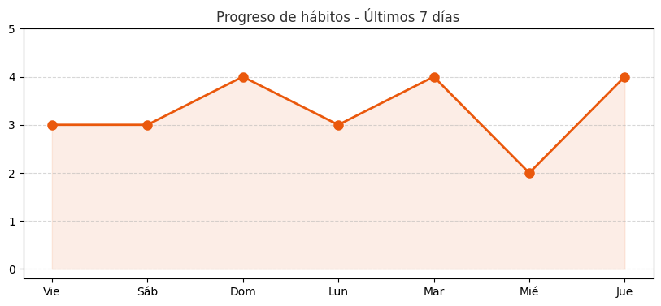
Resumen semanal
Hábitos completados | 13
Porcentaje total | 81%
Racha actual | 1 días

Fecha | Hábito | Estado
2025-11-27 | Tomar Agua | Completado
2025-11-27 | Caminar 30 Minutos | Completado
2025-11-27 | Leer 15 Minutos | Completado
2025-11-27 | Meditación | Completado
2025-11-26 | Tomar Agua | Completado
2025-11-26 | Caminar 30 Minutos | Pendiente
2025-11-26 | Leer 15 Minutos | Pendiente
2025-11-26 | Meditación | Completado
2025-11-25 | Tomar Agua | Completado
2025-11-25 | Caminar 30 Minutos | Completado
2025-11-25 | Leer 15 Minutos | Completado
2025-11-25 | Meditación | Completado
2025-11-24 | Tomar Agua | Completado
2025-11-24 | Caminar 30 Minutos | Completado
2025-11-24 | Leer 15 Minutos | Completado
2025-11-24 | Meditación | Pendiente

